SDSN
ชื่อชุดข้อมูล | กลุ่มชุดข้อมูล | แหล่งที่มาของข้อมูล | คำอธิบายข้อมูล | ผู้รับผิดชอบข้อมูล | รูปแบบการนำเสนอ | ตัวอย่าง | หมายเหตุ | ข้อมูล | คะแนน | แถบสี | ปี
ค่าดัชนีของเป้าหมายที่ 12 | ตัวชี้วัดเป้าหมายการพัฒนาที่ยั่งยืน (SDG Index & Dashboard) | IISD | การประเมินการบรรลุเป้าหมายการพัฒนาที่ยั่งยืนทั้ง 17 เป้าหมาย โดยผลลัพธ์อยู่ระหว่าง 0-100 โดยที่ 0 หมายถึง ระยะทางที่ไกลจากเป้าหมายมากที่สุด และ 100 หมายถึง ระยะทางที่ถึงเป้าหมายแล้ว | คุณสมรัฐ กนกสิริรัตน์ | กราฟวงกลม SDG 12: indicator 1 | 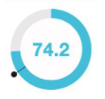 Maximum เท่ากับ 100 | Phase 1: พิจารณา SDG 12 เท่านั้น | 3.26 | 12.222 |  | 2015
ค่าดัชนีของเป้าหมายที่ 12 | ตัวชี้วัดเป้าหมายการพัฒนาที่ยั่งยืน (SDG Index & Dashboard) | IISD |  | คุณสมรัฐ กนกสิริรัตน์ | กราฟวงกลม SDG 12: indicator 2 |  |  | 6.33 | 73.691 |  | 2019
ค่าดัชนีของเป้าหมายที่ 12 | ตัวชี้วัดเป้าหมายการพัฒนาที่ยั่งยืน (SDG Index & Dashboard) | IISD |  | คุณสมรัฐ กนกสิริรัตน์ | กราฟวงกลม SDG 12: indicator 3 |  |  | 26.76 | 94.903 |  | 2012
ค่าดัชนีของเป้าหมายที่ 12 | ตัวชี้วัดเป้าหมายการพัฒนาที่ยั่งยืน (SDG Index & Dashboard) | IISD |  | คุณสมรัฐ กนกสิริรัตน์ | กราฟวงกลม SDG 12: indicator 4 |  |  | 8.17 | 72.767 |  | 2012
ค่าดัชนีของเป้าหมายที่ 12 | ตัวชี้วัดเป้าหมายการพัฒนาที่ยั่งยืน (SDG Index & Dashboard) | IISD |  | คุณสมรัฐ กนกสิริรัตน์ | กราฟวงกลม SDG 12: indicator 5 |  |  | 23.36 | 78.204 |  | 2010
ค่าดัชนีของเป้าหมายที่ 12 | ตัวชี้วัดเป้าหมายการพัฒนาที่ยั่งยืน (SDG Index & Dashboard) | IISD |  | คุณสมรัฐ กนกสิริรัตน์ | กราฟวงกลม SDG 12: indicator 6 |  |  | 5.52 | 87.733 |  | 2010

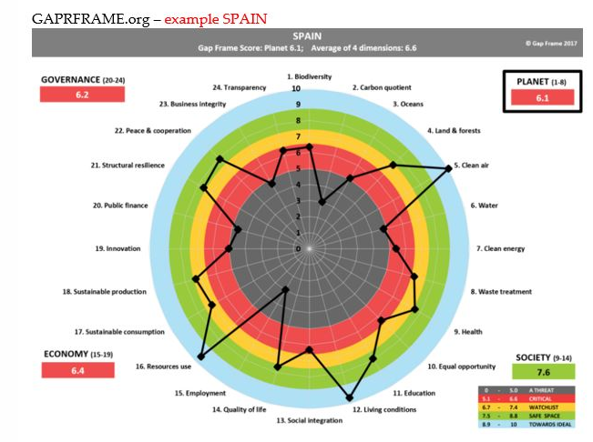

Scoring
Indicator | Reference Year | Optimum (= 100) | Green threshold | Mid | Red threshold | Lower Bound (=0) | SDSN | SDSN score (%) | TIIS | TIIS score (%)
Municipal solid waste (kg/capita/day) | 2015 | 0.1 | 1 | 1.5 | 2 | 3.7 | 2.129 | 43.639 | 3.26 | 12.222
Electronic waste (kg/capita) | 2019 | 0.2 | 5 | 7.5 | 10 | 23.5 | 7.4 | 69.099 | 6.33 | 73.691
Production-based SO₂ emissions (kg/capita) | 2012 | 0 | 30 | 65 | 100 | 525 | 28.397 | 94.591 | 26.76 | 94.903
SO₂ emissions embodied in imports (kg/capita) | 2012 | 0 | 5 | 7.5 | 10 | 30 | 3.321 | 88.930 | 8.17 | 72.767
Production-based nitrogen emissions (kg/capita) | 2010 | 2 | 20 | 35 | 50 | 100 | 23.831 | 77.723 | 23.36 | 78.204
Nitrogen emissions embodied in imports (kg/capita) | 2010 | 0 | 5 | 10 | 15 | 45 | 1.767 | 96.073 | 5.52 | 87.733
 |  |  |  |  |  |  |  | 56.369 |  | 42.494

